Chi tiết địa chất
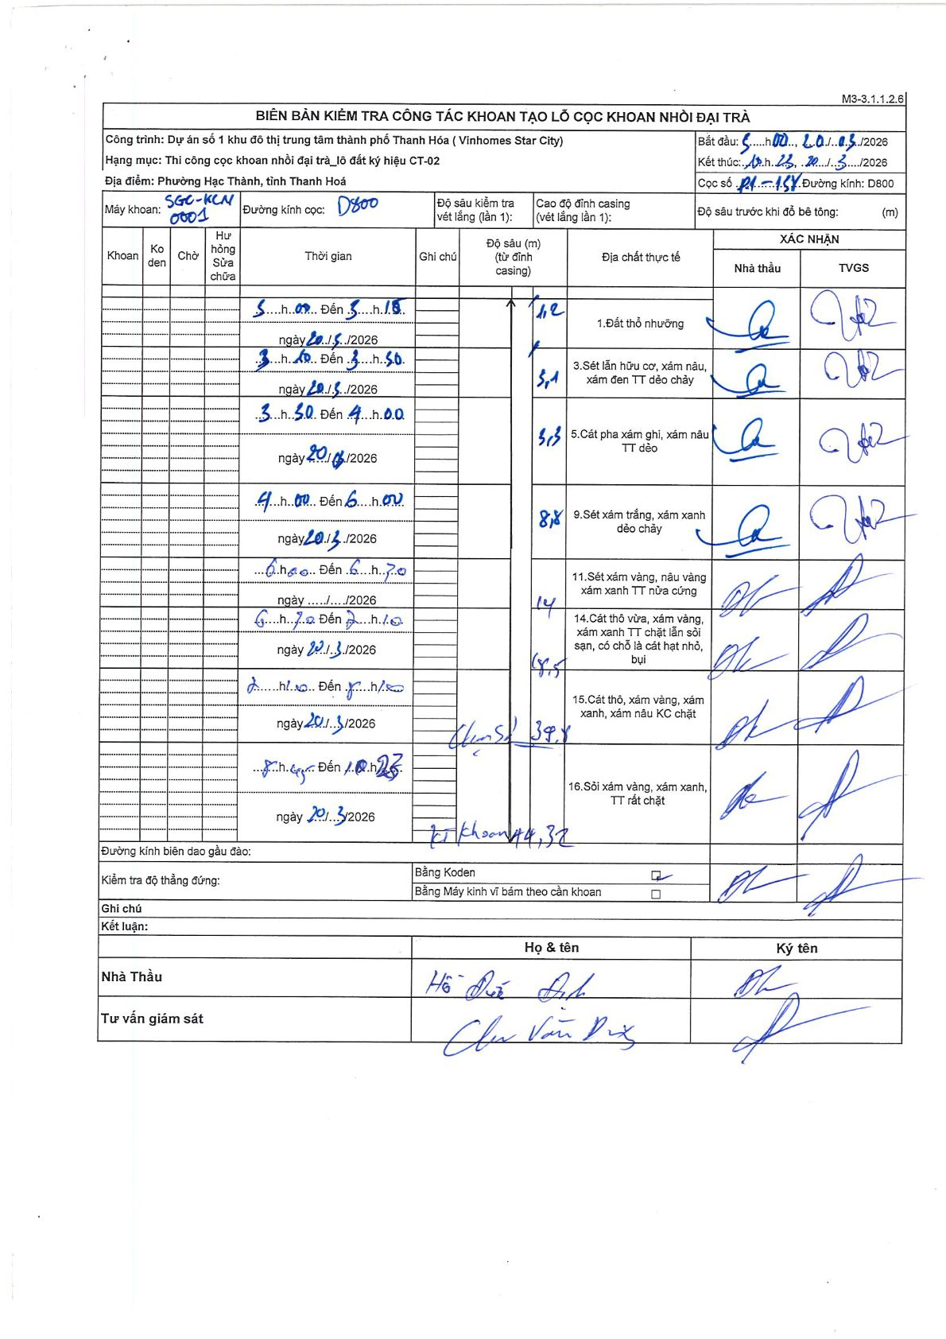
Dự án | Star City Thanh Hóa
Hạng mục | Thi công cọc khoan nhồi, tường vây cho các hạng mục_Lô CT-02
Tên bộ phận | lô đất ký hiệu CT-02
Số hiệu cọc | P1-138
Tên Máy khoan | SGC-KCN0001
Đường kính | D800
Bắt đầu thi công | 05:00 20/03/2026
Kết thúc thi công | 10:25 20/03/2026

Địa chất TT | Đường kính | Mô tả lớp thiết kế | Từ (h) | Đến (h) | Cao độ từ | Cao độ đến | T.Gian (h) | Dài (m) | V (m/h) | Ghi chú
1 | D800 | Đất thổ nhưỡng | 05:00 20/03/2026 | 05:15 20/03/2026 | 0 | -1.2 | 0.25 | 1.2 | 4.8
3 | D800 | Sét lẫn hữu cơ, xám nâu, xám đen TT dẻo chảy | 05:15 20/03/2026 | 05:50 20/03/2026 | -1.2 | -5.1 | 0.58 | 3.9 | 6.69
5 | D800 | Cát pha xám ghi, xám nâu TT dẻo | 05:50 20/03/2026 | 06:00 20/03/2026 | -5.1 | -5.5 | 0.17 | 0.4 | 2.4
9 | D800 | Sét xám trắng, xám xanh dẻo chảy | 06:00 20/03/2026 | 08:00 20/03/2026 | -5.5 | -8.8 | 2 | 3.3 | 1.65
11 | D800 | Sét xám vàng, nâu vàng xám xanh TT nửa cứng | 08:00 20/03/2026 | 08:30 20/03/2026 | -8.8 | -14 | 0.5 | 5.2 | 10.4
14 | D800 | Cát thô vừa, xám vàng, xám xanh TT chặt lẫn sỏi sạn, có chỗ là cát hạt nhỏ, bụi | 08:30 20/03/2026 | 09:10 20/03/2026 | -14 | -18.5 | 0.67 | 4.5 | 6.75
15 | D800 | Cát thô, xám vàng, xám xanh, xám nâu KC chặt | 09:10 20/03/2026 | 09:50 20/03/2026 | -18.5 | -39.8 | 0.67 | 21.3 | 31.95
16 | D800 | Sỏi xám vàng, xám xanh, TT rất chặt | 09:50 20/03/2026 | 10:25 20/03/2026 | -39.8 | -44.32 | 0.58 | 4.52 | 7.75

ẢNH BIÊN BẢN GỐC

